D - Sistema Integrado de C -SIC
CONTINUIDAD DIAGNÓSTICO INTEGRAL PARA LOS ARCHIVOS DE LA POLICÍA NACIONAL

D. SISTEMA INTEGRADO DE CONSERVACIÓN-SIC
1. PLAN DE CONSERVACIÓN DOCUMENTAL
1. Programas |  |  |  |  | Clase de Archivo |  | Actividad |  | Evidencia |  | periodicidad |  | Observaciones
1. Capacitación y sensibilización del personal |  |  |  |  | Archivo Central |  | Socialización con el personal de plana mayor escuela de policía Rafael Reyes con el fin de retroalimentar el proceso de Gestion Documental. |  | 2025 MARZO: AC-2025-000574-ESREY, AC-2025-000615-ESREY ABRIL: AC-2025-000934-ESREY, AC-2025-000950-ESREY, AC-2025-000976-ESREY MAYO: AC-2025-001098-ESREY, AC-2025-001136-ESREY JUNIO: AC-2025-001393-ESREY, AC-2025-001555-ESREY JULIO: AC-2025-001718-ESREY, AC-2025-001798-ESREY, AC-2025-001803-ESREY, AC -2025-001853-ESREY, AC-2025-001856-ESREY, AGOSTO: AC-2025-002051-ESREY, AC-2025-002061-ESREY, AC-2025-002276-ESREY, SEPTIEMBRE: AC-2025-002434-ESREY, AC-2025-002439-ESREY, AC-2025-002466-ESREY, OCTUBRE: AC-2025-002813-ESREY, AC-2025-002928-ESREY, NOVIEMBRE: AC-2025-003180-ESREY, AC-2025-003304-ESREY, AC-2025-003329-ESREY y AC-2025-003362-ESREY, DICIEMBRE: AC-2025-003497-ESREY, AC-2025-003498-ESREY y AC-2025-003602-ESREY. 2026 ENERO: AC-2026-000085-ESREY, AC-2026-000094-ESREY y AC-2026-000216-ESREY. FEBRERO AC-2026-000317-ESREY y AC-2026-000396-ESREY. |  | Mensual
2. Inspección y mantenimiento de sistemas de almacenamiento e instalaciones físicas |  |  |  |  | Archivo Central |  | Se realizo la inspeccion y mantenimiento en la intalaciones fisicas y del sistema de almacenamiento verificando redes electricas sistemas de seguridad etc. |  | Comunicaciónes Oficiales GS-2025-005566-ESREY y GS-2025-010229-ESREY |  | Semestral
3. Saneamiento ambiental: desinfección, desratización y desinsectación |  |  |  |  | Archivo Central |  | Se realizó control de plagas a los depositos del archivo Central ESREY |  | Comunicaciónes Oficiales GS-2025-005566-ESREY y GS-2025-010229-ESREY |  | Semestral
4. Monitoreo y control de condiciones ambientales |  |  |  |  | Archivo Central |  | Se realiza el diligencimiento del registro control ambiental |  | 2025 Comunicaciones oficiales MARZO: GS-2025-003349-ESREY ABRIL: GS-2025-004519-ESREY MAYO: GS-2025-005510-ESREY JUNIO: GS-2025-006524-ESREY JULIO: GS-2025-007642-ESREY AGOSTO: GS-2025-008710-ESREY SEPTIEMBRE: GS-2025-009911-ESREY OCTUBRE: GS-2025-011183-ESREY NOVIEMBRE: GS-2025-012218-ESREY DICIEMBRE: GS-2026-000005-ESREY 2026 ENERO: GS-2026-000957-ESREY FEBRERO: GS-2026-002043-ESREY |  | Diario
5. Almacenamiento y re-almacenamiento |  |  |  |  | Archivo Central |  | Se inspeccionan las cajas y carpetas constantemente cambiando las que se van deteriorando, con el fin de proteger y conservar los acervos documentales de la escuela de policia Rafael Reyes. |  | Comunicación Oficial GS-2025-005566-ESREY y GS-2025-012428-ESREY |  | Semestral
6. Prevención de emergencias y atención de desastres. |  |  |  |  | Archivo Central |  | Se actualiza el plan de prevención de emergencia y atencion de desastres. |  | Comunicación Oficial GS-2025-005566-ESREY y GS-2025-012428-ESREY |  | Semestral
2. PLAN DE PRESERVACIÓN DIGITAL
2. Plan |  |  |  |  | Clase de Archivo |  | Actividad |  | Evidencia |  | periodicidad |  | Observaciones
1. Preservación digital a largo plazo |  |  |  |  | Archivo Central |  | Se realizó la creación y organización de las carpetas de las depndnecias en el servidor de archivos SRVFILESESREY, conforme a las Tablas de Retención Documental (TRD) y por vigencias. |  | Comunicaciónes Oficiales GS-2025-005566-ESREY GS-2025-011810-ESREY y GS-2025-012428-ESREY |  | Semestral
EVIDENCIA FOTOGRÁFICA
SE ANEXA REGISTRO FOTOGRÁFICO QUE DEN CUENTA DE LAS CONDICIONES DE ORGANIZACIÓN, ADMINISTRACIÓN, CUSTODIA Y CONSERVACIÓN DE LOS ACERVOS DOCUMENTALES
Plan de conservación de documental
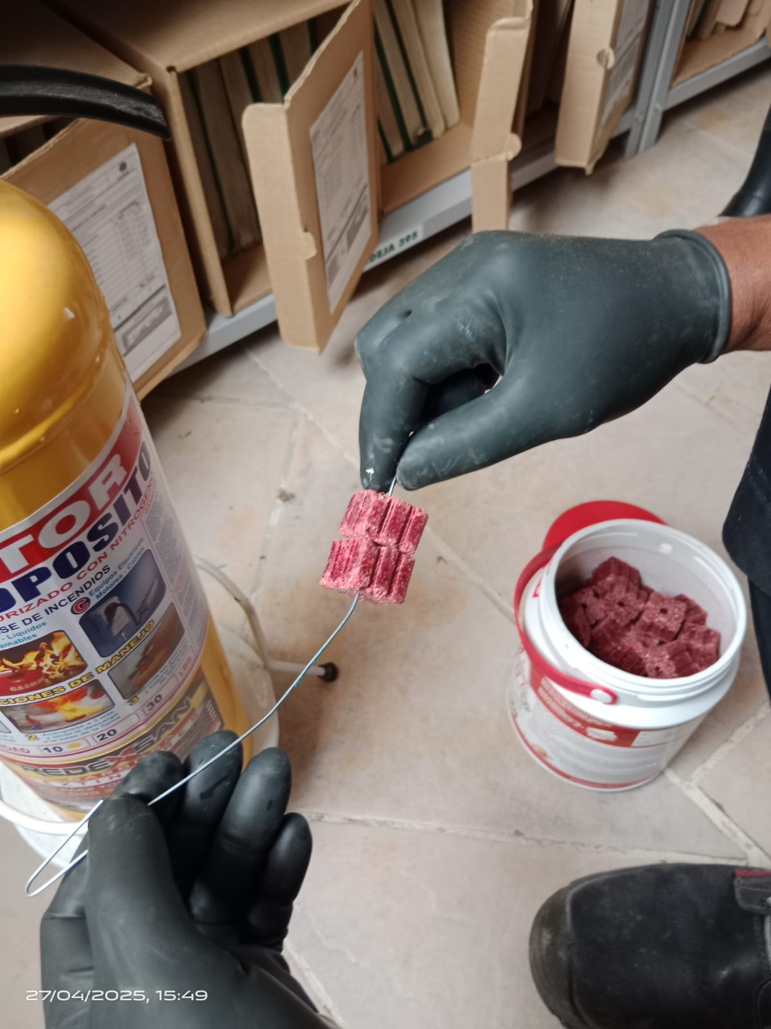 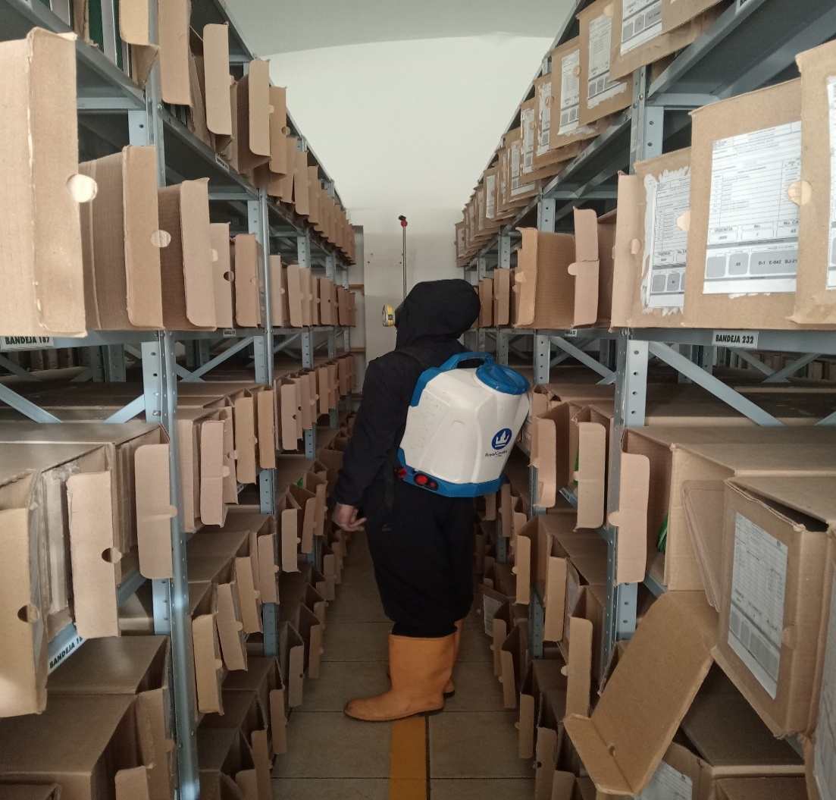 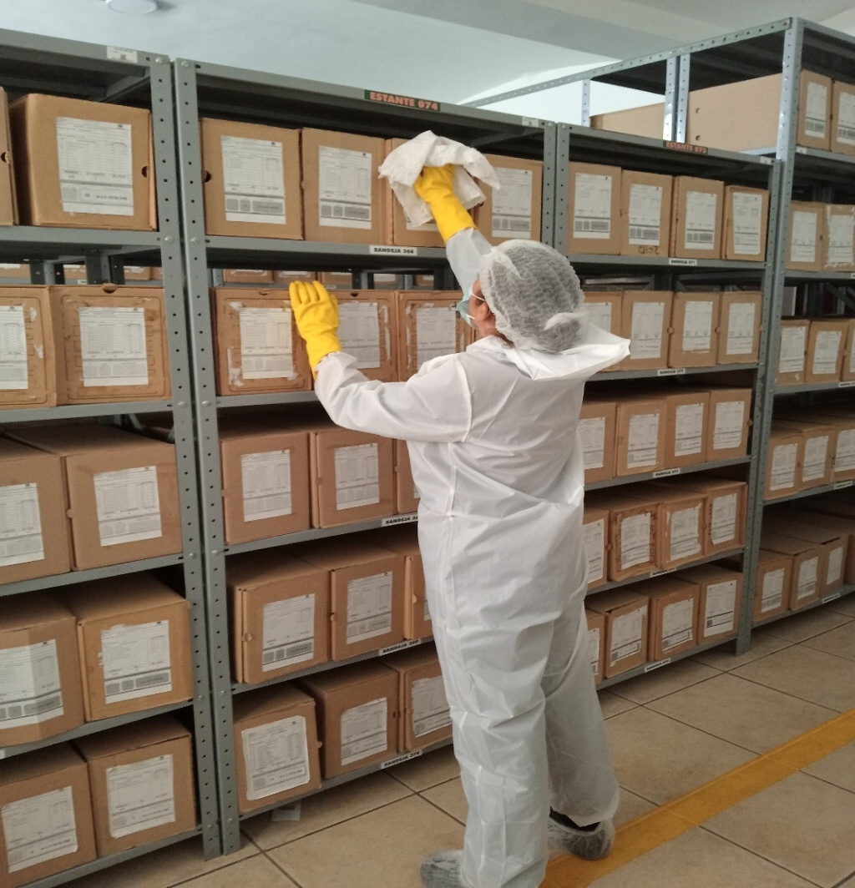 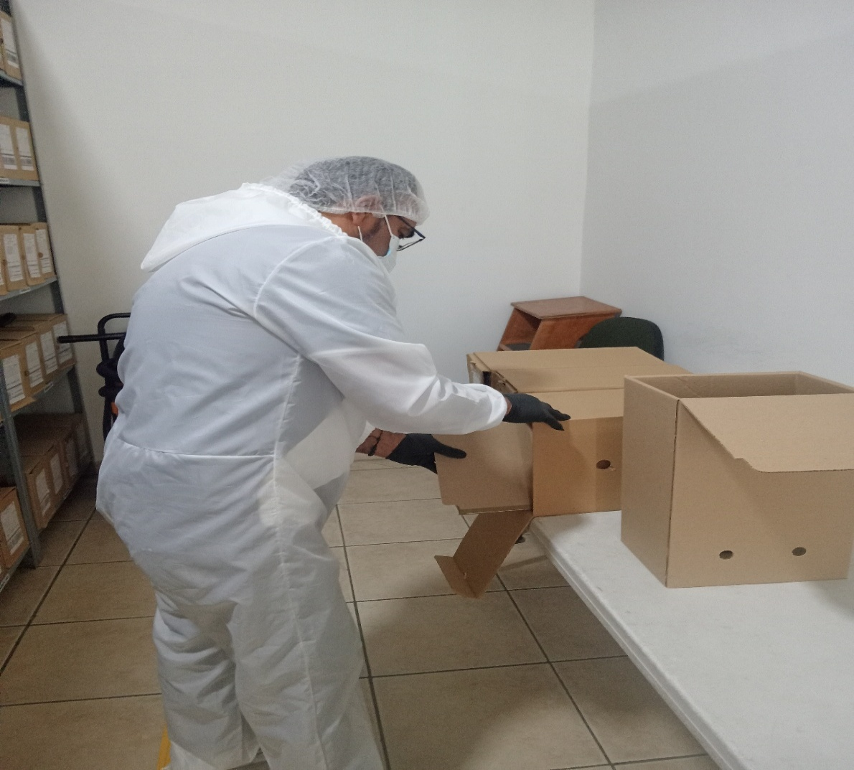

Fecha de Elaboración |  | 4 | 3 | 2026 |  | Fecha de Elaboración |  | 4 | 3 | 2026 | VISTO BUENO JEFE DE LA UNIDAD
Diagnóstico Elaborado por: |  |  |  |  |  | Jefe Grupo de Gestión Documental o quien haga sus veces |  |  |  |  | Jefe o Comandante de Unidad
 | Grado Nombres y Apellidos |  |  |  |  |  | Grado Nombres y Apellidos |  |  |  |  | Grado Nombres y Apellidos

Firma |  |  |  |  |  | Firma |  |  |  |  | Firma

